Grafico de barras
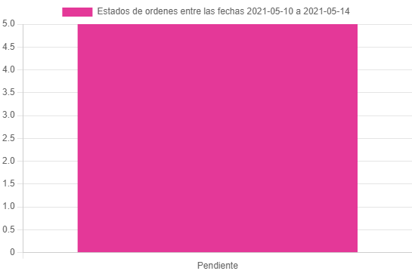
Estados de ordenes entre las fechas 2021-05-10 a 2021-05-14

